상품제안서
더 로제 6공 시스템 다이어리 25절/32절 | 상품코드: S48442

 |  |  |  |  |  |  | 02-713-8555 | www.synergygift.co.kr
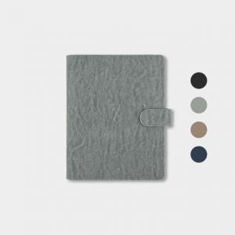 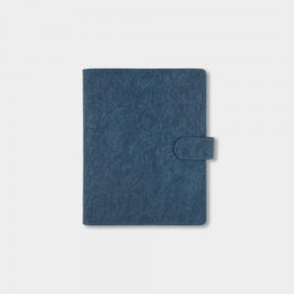 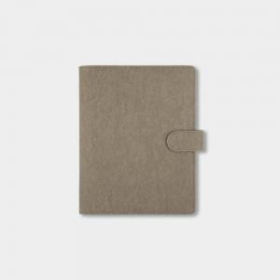

【상세/제작정보】

【인쇄/포장옵션】 | 불박, 금박, 은박 / OPP(비닐)

【공급단가】 | 수량 | 50~ | 100~ | 500~ | 1,000~ | 3,000~
*VAT별도 | 32절 | 10,530원 | 9,650원 | 8,850원 | 8,010원 | 7,570원
 | 25절 | 11,440원 | 10,540원 | 9,710원 | 8,830원 | 8,360원

【상품 URL】 | https://www.synergygift.co.kr:443/src/goods_detail.php?gdno=48442

